第一部分 常规SDK用例
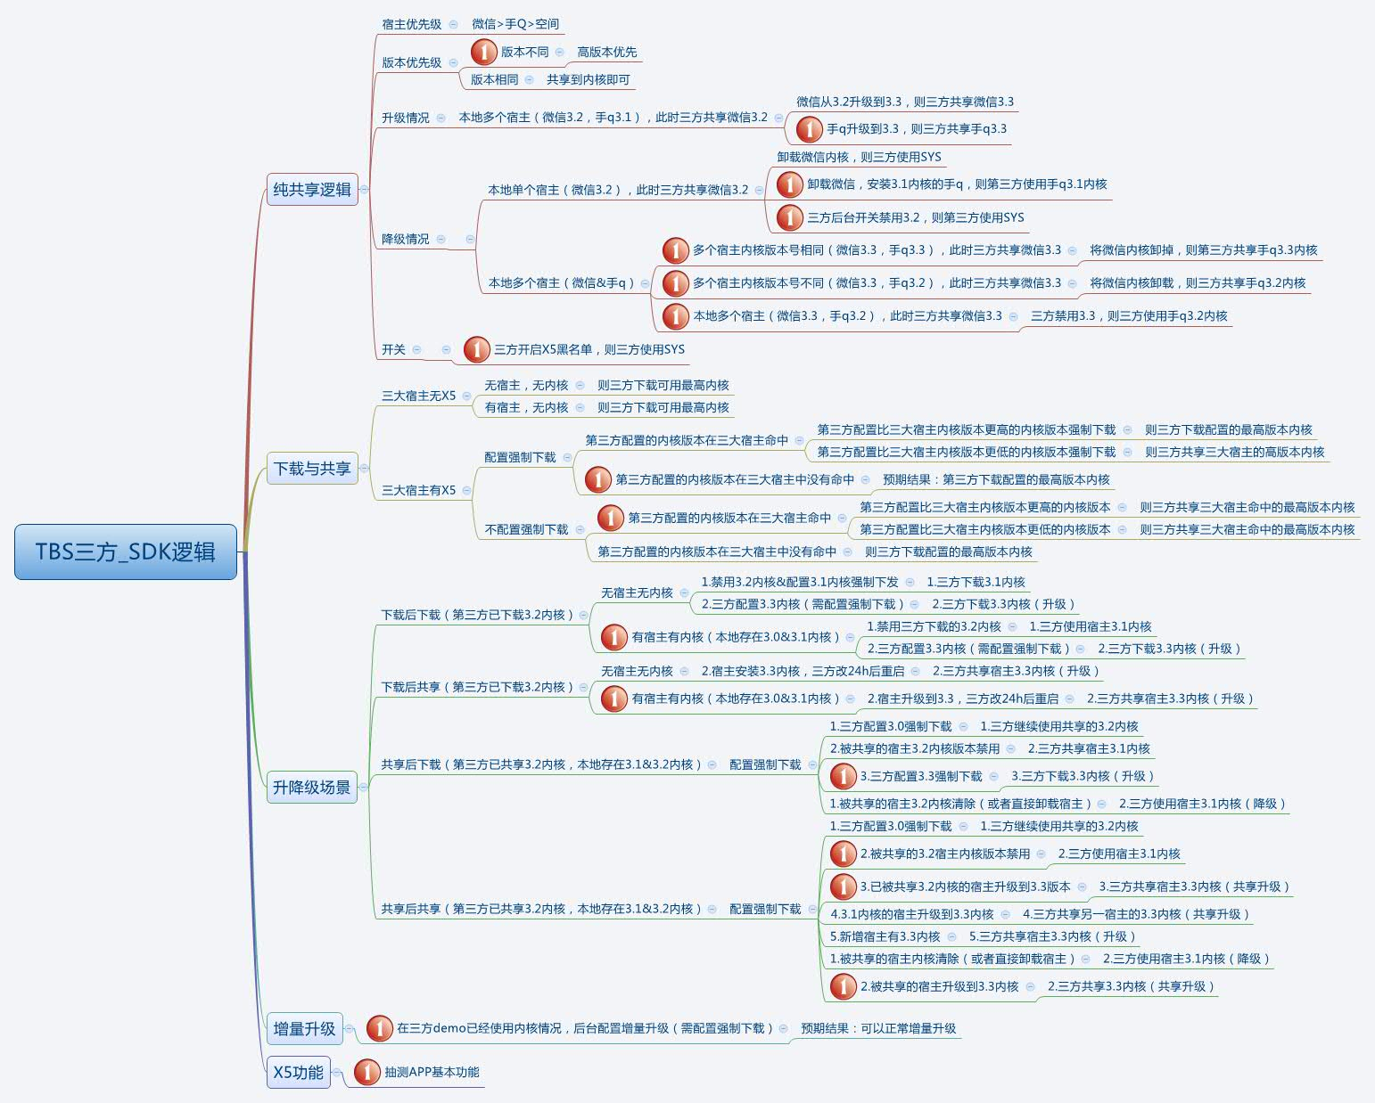
项目 | 内容
第一部分 | 后台环境
测试内容 | 这里主要验证常规SDK逻辑正常
测试场景 | (1) 宿主无解耦内核下，三方新/旧SDK的使用逻辑
 | (2) 宿主有解耦内核下，三方新SDK的使用逻辑
预期结果 | 保持原有的SDK逻辑

测试项 | 测试结论 | 备注 | 测试结果
xmind用例 | 完整 or 核心 | 注意：3.3以上可降级
共享首次加载
下载首次加载
纯共享逻辑
独立下载逻辑
PV上报

第二部分 解耦常用配置
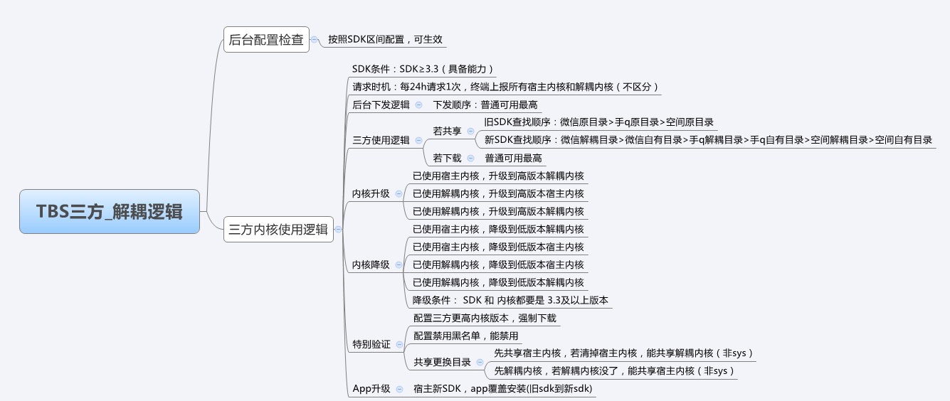
项目 | 内容
第二部分 | 解耦常用配置
测试内容 | 解耦配置的生效
测试场景 | 常用的解耦配置
预期结果 | 各种升降级场景下，解耦配置生效，能使用预期的内核

测试项 | 测试结论 | 测试结果

